상품제안서
올인원 스탠드 4포트 허브 3.0 | 상품코드: S26107

 |  |  |  |  |  |  | 02-713-8555 | www.synergygift.co.kr
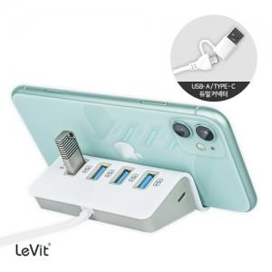

【상세/제작정보】 | 빠른 속도의 USB 3.0 4포트 허브와 책상위에서 편리하게 사용 가능한 30cm 케이블 탑재

【인쇄/포장옵션】 | 풀칼라 / 포장지포장

【공급단가】 | 수량 | 50~ | 100~ | 500~ | 1,000~ | 2,000~
*VAT별도 | 단가 | 9,450원 | 9,300원 | 9,090원 | 8,720원 | 8,360원

【상품 URL】 | https://www.synergygift.co.kr:443/src/goods_detail.php?gdno=26107

